Bilješke
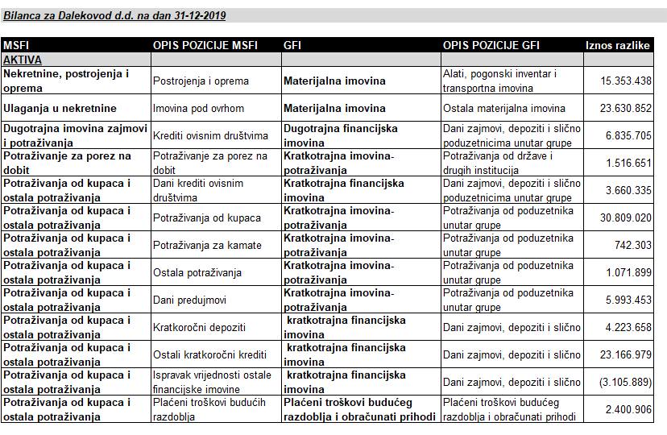 BILJEŠKE UZ GODIŠNJE FINANCIJSKE IZVJEŠTAJE (GFI) Naziv izdavatelja: Dalekovod d.d. OIB: 47911242222 Izvještajno razdoblje: 01.01.2019. do 31.12.2019. Bilješke uz financijske izvještaje sastavljaju se sukladno odredbama Međunarodnih standarda financijskog izvještavanja (dalje: MSFI) na način da trebaju: a) pružiti informacije o osnovi za sastavljanje financijskih izvještaja i određenim računovodstvenim politikama primijenjenim u skladu s Međunarodnim računovodstvenim standardom 1 (MRS 1), b) objaviti informacije prema MSFI-a koje nisu prezentirane u izvještaju o financijskom položaju, izvještaju o sveobuhvatnoj dobiti, izvještaju o novčanim tokovima i izvještaju o promjenama kapitala, c) pružiti dodatne informacije koje nisu prezentirane u izvještaju o financijskom položaju, izvještaju o sveobuhvatnoj dobiti, izvještaju o novčanim tokovima i izvještaju o promjeni kapitala, ali su važne za razumijevanje bilo kojeg od njih. Bilješke uz financijske izvještaje, zajedno sa mišljenjem revizora, priložene su Godišnjem izvještaju koji je dostupan na stranicama Društva. U nastavku su prikazane razlike koje proizlaze zbog različitih klasifikacija stavki MSFI u odnosu na GFI.

